ステージ１
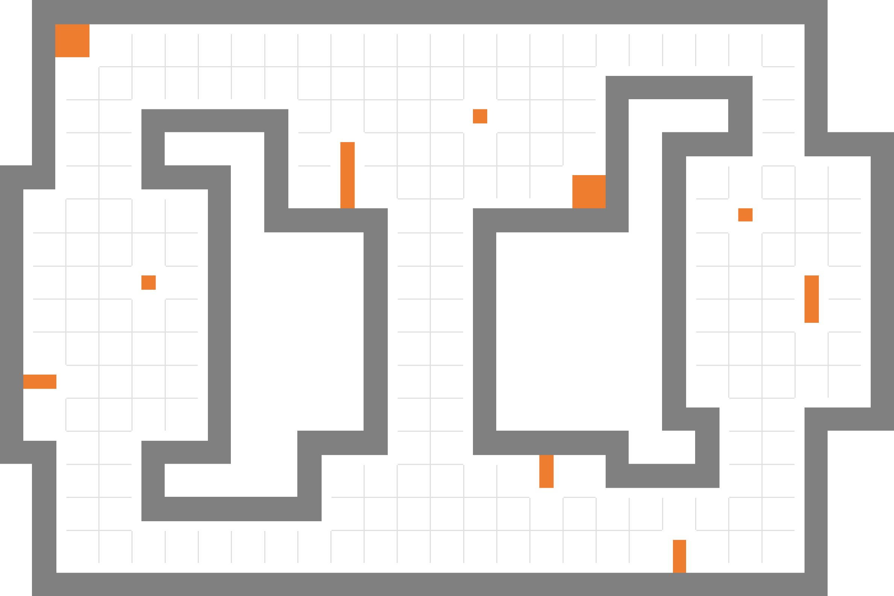

プレイヤー スタートポイント

ウェイトポイント (10個)

ウェイトポイントスタート位置 (2個)

レーザー (5個)

エネミー数(2個)

ステージ１

ステージ２
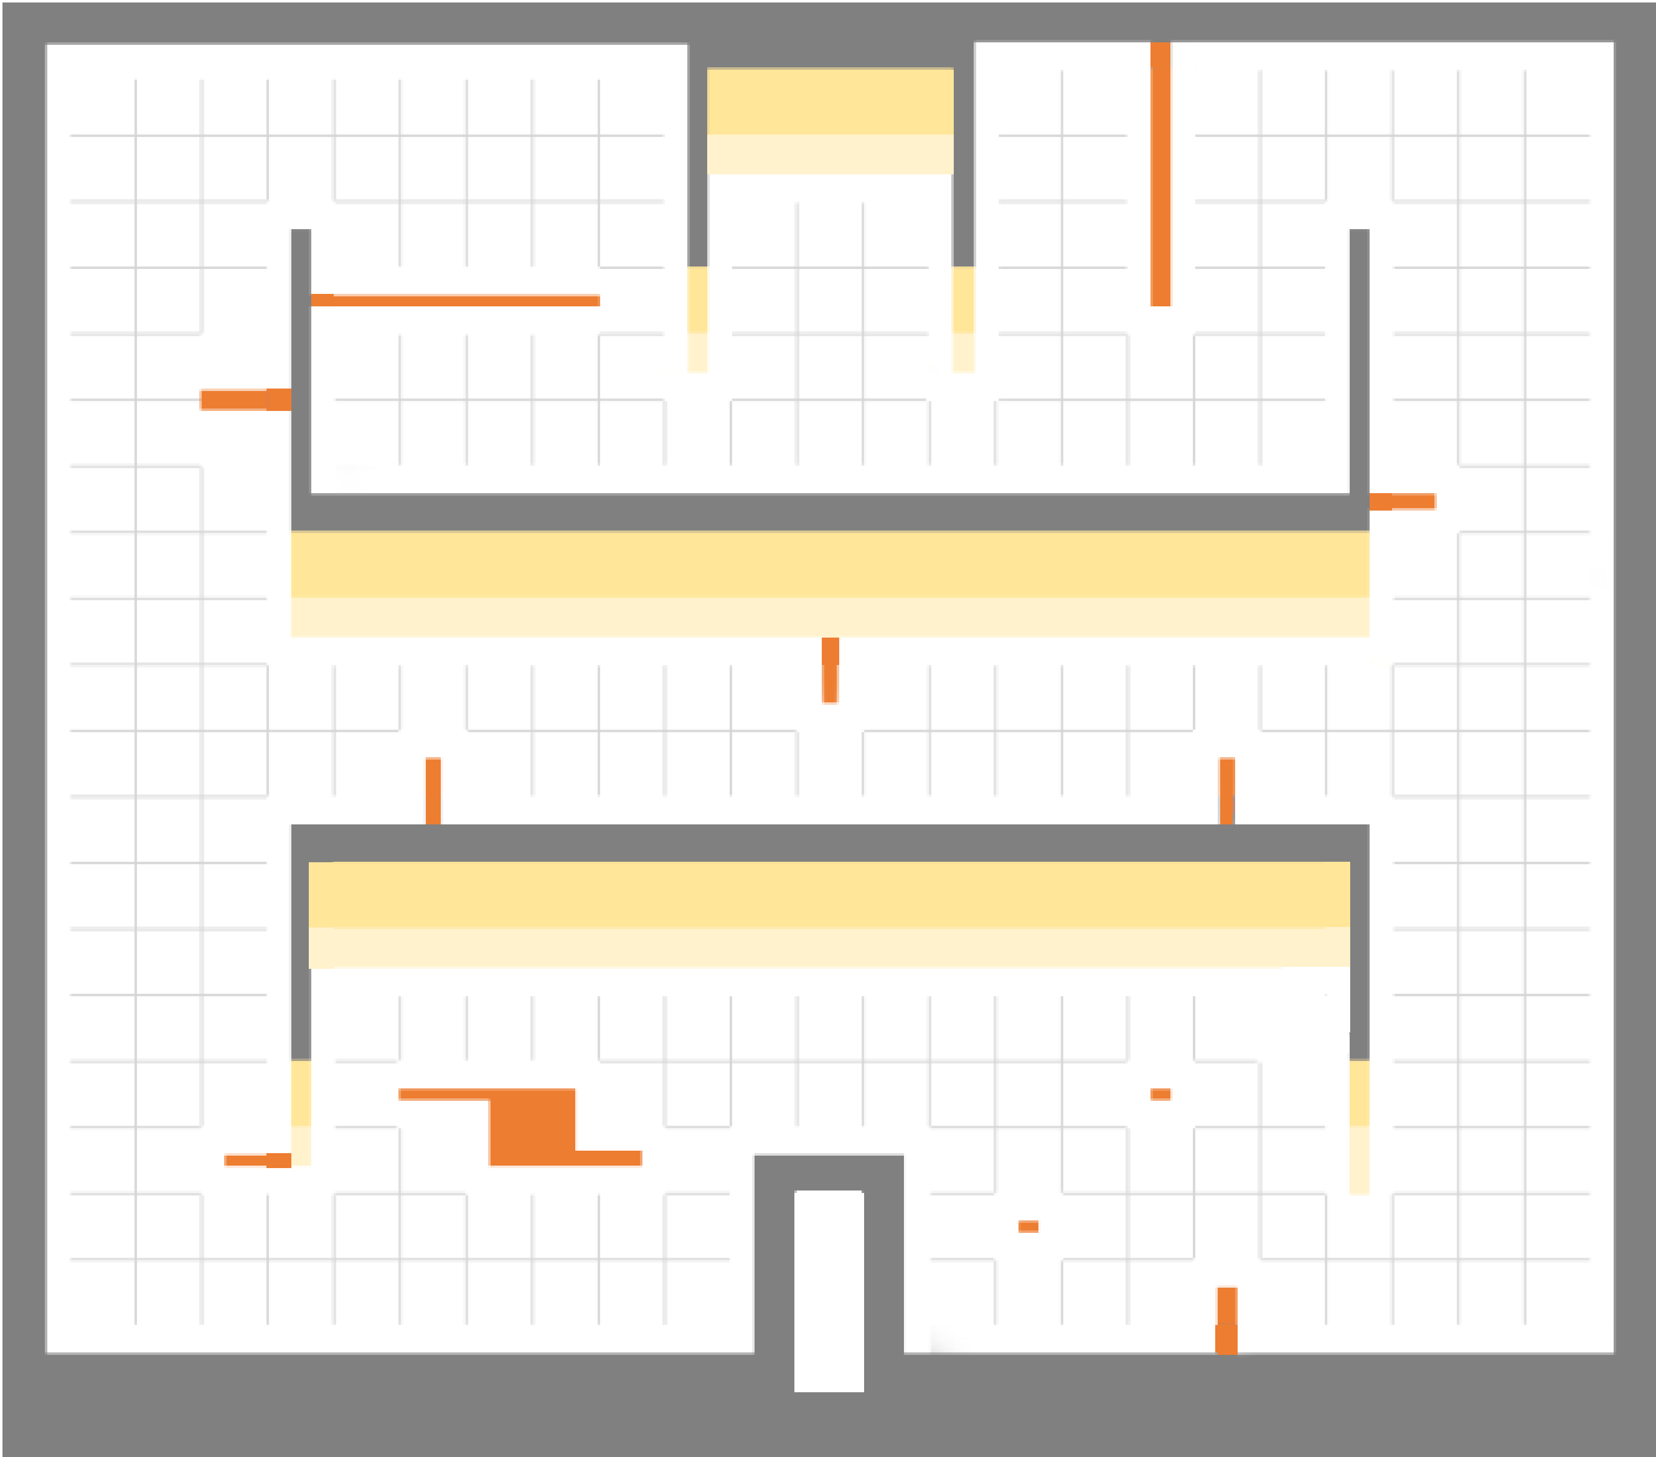

プレイヤー スタートポイント

ウェイトポイント (12個)

ウェイトポイントスタート位置 (2個)

レーザー (6個)

エネミー数(4個)(上2個下2個)

ステージ２

ステージ３
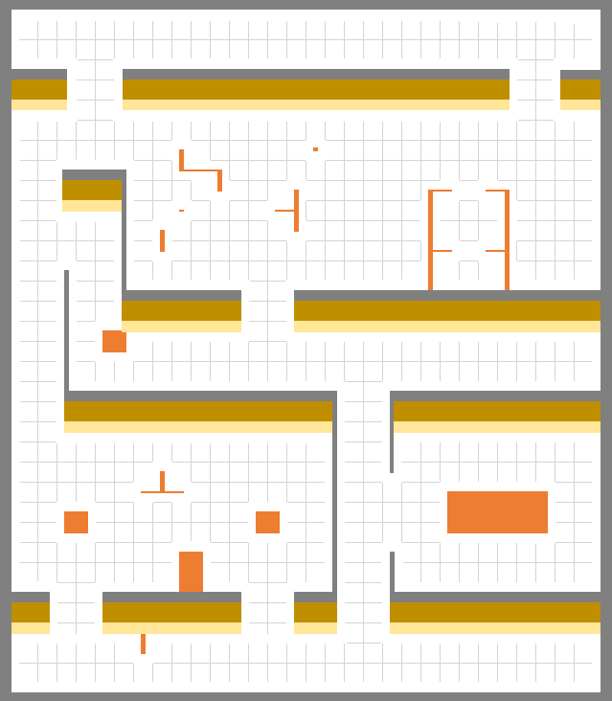

プレイヤー スタートポイント

ウェイトポイント (15個)

ウェイトポイントスタート位置 (5個)

レーザー (7個)

エネミー数(5個)

ステージ３

ステージ4
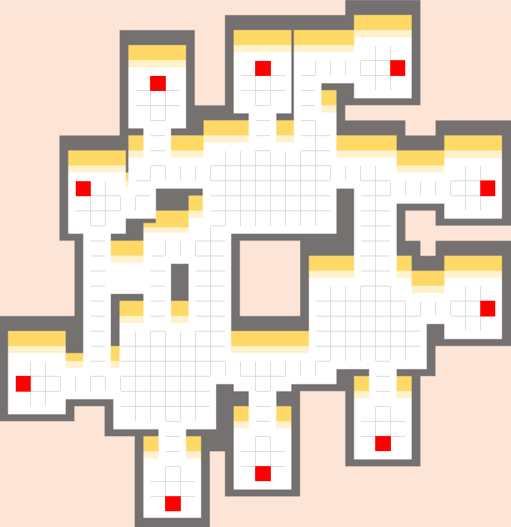

出口
入口
入口
プレイヤー スタートポイント

ワープ装置(5個) 入口

出口
出口
ワープ装置(5個) 出口

ウェイトポイント (11個)

入口
ウェイトポイントスタート位置 (4個)

レーザー (4個)(左2個右2個)
入口
出口

出口

入口

ステージ４

